المؤشرات الكلية

سوق العراق للاوراق المالية
جلسة الاثنين 2026/5/25 |  |  |  | تقرير أسعار الأسهم المتداولة لسوق العراق للأوراق المالية
الجلسة (92)
الاسهم المتداولة المدرجة و OTC |  |  | 30,542,229,522 |  |  | قيمة الأسهم المتداولة المدرجة و OTC |  | 30,814,928,210 |  |  | صفقات الشركات المدرجة وOTC | 1588
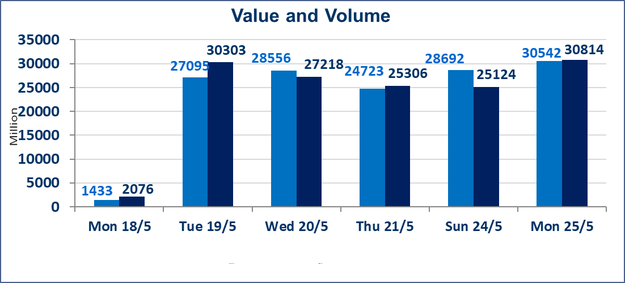
المؤشر60 ISX اليوم | 961.52 |  | نقطة |  |  | المؤشر15 ISX اليوم | 1206.88 | نقطة
المؤشر 60 ISX السابق | 960.08 |  | نقطة |  |  | المؤشر 15 ISX السابق | 1243.12 | نقطة
نسبة التغير | 0.15 |  | % |  |  | نسبة التغير | -2.92 | %
عدد النقاط | 1.44 |  | نقطة |  |  | عدد النقاط | -36.24 | نقطة

الشركات المدرجة | 103 | OTC | 14 | 117 |  | الشركات غير المتداولة المدرجة | 42 | OTC | 13 | 55
الشركات المتداولة | 48 | OTC | 1 | 49 |  | الشركات المرتفعة |  |  | 12
شركات الهيئة العامة |  |  |  | 5 |  | الشركات المنخفضة |  |  | 4
الموقوفة بقرار من هيأة الأوراق المالية |  |  |  | 8
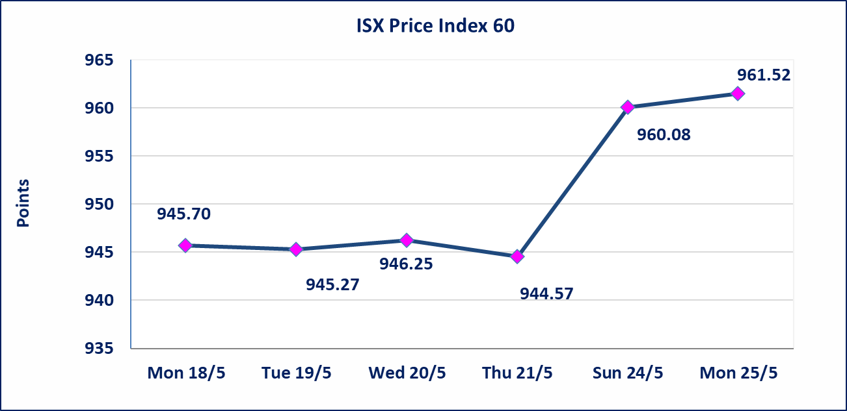
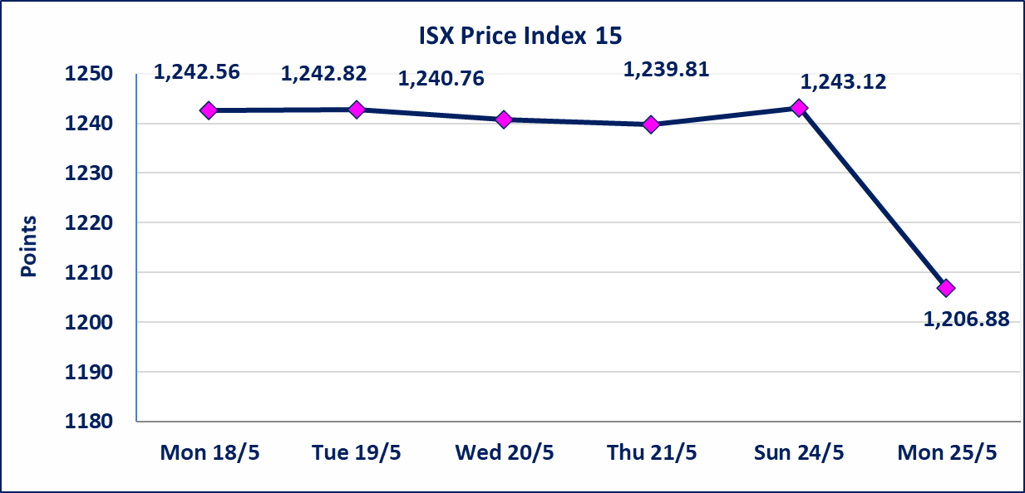

* | استنادا الى قرار الامانة العامة لمجلس الوزراء تقرر عدم تنظيم جلسات التداول للفترة من يوم الثلاثاء الموافق 2026/5/26 لغاية 2026/5/28 بمناسبة عيد الاضحى المبارك ، وستنظم جلسات التداول اعتبارا من يوم الاحد الموافق 2026/5/31
الوطنية للصناعات الغذائية (INFF) | تم البدء بعمليات ايداع شهادات اسهم المساهمين لشركة الوطنية للصناعات الغذائية إعتباراً من جلسة الاحد 2026/5/24 وسيتم اطلاق التداول إعتباراً من جلسة الاحد 2026/6/14 بعد ايداع 5% من رأس المال او بعد مرور (21) يوم من تاريخ بدء الايداع في منصة الشركات غير المدرجة ISX-OTC.
سندات اعمار - الاصدارية الثانية فئة مليون دينار CB40 | ايقاف التداول على سندات اعمار الاصدارية الثانية فئة (مليون) دينار إعتباراً من جلسة الاثنين 2026/5/25 لقرب استحقاق الفائدة نصف سنوية . وسيتم اعادة التداول اعتبارا من جلسة الاحد 2026/5/31
الاوامر الخاصة | نفذت شركة ايلاف للوساطة أمر متقابل مقصود على أسهم شركة مصرف القرطاس بعدد أسهم (29,595,000,000) سهم بقيمة (29,595,000,000) دينار ، في زمن الجلسة الاضافي (بعد الساعة 1 ظهراً) وفقاً لاجراءات تنفيذ الصفقات الكبيرة.
الحد الأعلى والادنى للتغير في السعر | نسبة التغير الحدود الدنيا للحركة السعرية للاسهم من (5% الى 10%) والحدود العليا من(10% الى 25%)في كافة المنصات ماعدا منصة OTC.
Web site : www.isx-iq.net E-mail : info-isx@isx-iq.net |  |  |  |  | 07834000034 - 07711211522 : ص . ب :3607 العلوية الهاتف |  |  |  |  |  | بغداد /الكرادة/ قرب المسرح الوطني /مجاور مصرف الخليج التجاري

نسبة التغير
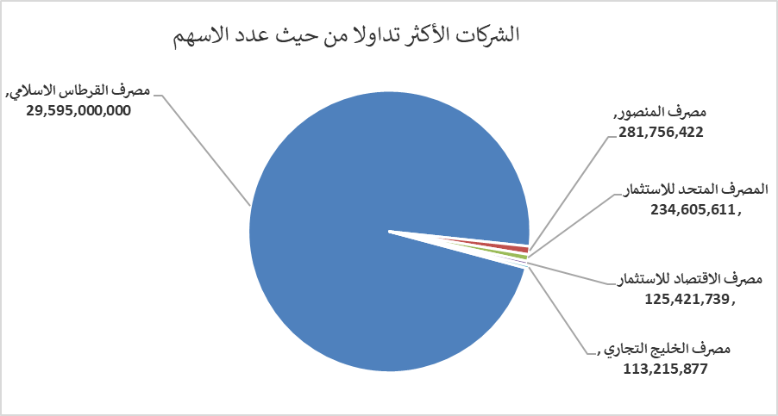
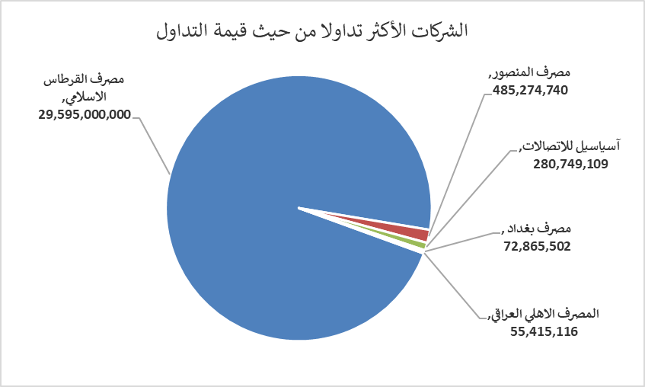
الشركات الأكثر ارتفاعاً وانخفاضاً

نسبة التغير لاسعار الاغلاق الاكثر ارتفاعاً |  |  |  | نسبة التغير لاسعار الاغلاق الاكثر انخفاضاً
اسم الشركة | اغلاق | التغير(%) | الاسهم المتداولة | اسم الشركة | اغلاق | التغير (%) | الاسهم المتداولة
مصرف اسيا العراق الاسلامي | 0.950 | 21.79 | 25,000 | المصرف التجاري العراقي الاسلامي | 0.650 | -1.52 | 440,206
البادية للنقل العام | 1.650 | 13.79 | 16,168 | مدينة العاب الكرخ السياحية | 4.450 | -1.11 | 9,651,104
الخاتم للاتصالات | 4.600 | 9.79 | 438,907 | مصرف المنصور | 1.720 | -0.58 | 281,756,422
الحمراء للتامين | 5.400 | 8.00 | 15,000
العراقية لتصنيع التمور | 2.400 | 4.80 | 203

الشركات الاكثر نشاطا حسب الاسهم المتداولة (حجم التداول) |  |  |  | الشركات الاكثر نشاطا حسب القيمة المتداولة
اسم الشركة | اغلاق | التغير(%) | الاسهم المتداولة | اسم الشركة | اغلاق | التغير (%) | القيمة المتداولة
مصرف القرطاس الاسلامي | 1.000 | 0.00 | 29,595,000,000 | مصرف القرطاس الاسلامي | 1.000 | 0.00 | 29,595,000,000
مصرف المنصور | 1.720 | -0.58 | 281,756,422 | مصرف المنصور | 1.720 | -0.58 | 485,274,740
المصرف المتحد للاستثمار | 0.050 | 0.00 | 234,605,611 | آسياسيل للاتصالات | 15.640 | -8.80 | 280,749,109
مصرف الاقتصاد للاستثمار | 0.230 | 0.00 | 125,421,739 | مصرف بغداد | 2.710 | 0.00 | 72,865,502
مصرف الخليج التجاري | 0.390 | 2.63 | 113,215,877 | المصرف الاهلي العراقي | 3.980 | 0.25 | 55,415,116

